Sheet1
辅料名称 | 颜色/图片 | 尺码 | 大货订购数（张） | 大货样
美国单 PP尺码条 大货 | PP材质 material: 0.15mm PP with 1 adhesive strip Size:1.25" w x 25.5"l | XS | 11200 | 50
 | 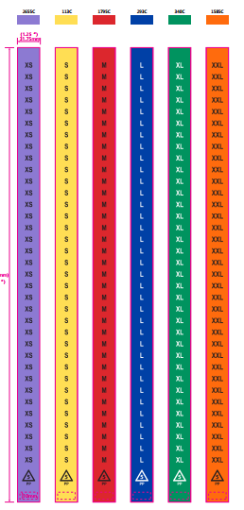 | S | 173050 | 150
 |  | M | 213650 | 150
 |  | L | 174750 | 150
 |  | XL | 116100 | 100
 |  | XXL | 50450 | 50

美国单 PP尺码条-备用 |  | XS | 35
 |  | S | 520
 |  | M | 640
 |  | L | 525
 |  | XL | 350
 |  | XXL | 155
 |  |  | 741425

